Sheet1
商品销售数据对比分析
【任务要求】
（1）访客数日环比增长率最大的值是（ ）。（计算结果使用百分数，四舍五入保留两位小数）
（2）分析这款产品支付金额环比增长最大的是哪一天，试着从访客数，转化率等方面分析其原因。

【知识要点】
对比分析法 | 对比分析法也叫比较分析法，是将两个或两个以上有关联的指标进行对比，从数量上展示和说明这几个指标的规模大小、速度快慢、关系亲疏、水平高低等情况。使用对比分析的方法，可以直观的看到被比较指标之间的差异或变动，并通过数据量化的方式呈现出被比较指标之间的差距值。

环比分析 | 环比增长率=(本期数-上期数)÷上期数×100%

【重要技能点】
1、数据的查找和定位
2、数据的基本计算

【关键操作步骤】
（1）访客数日环比增长率最大的值是（ ）。
分析思路：
1、先找到访客数中，数值最大的值。
2、再计算环比增长率。

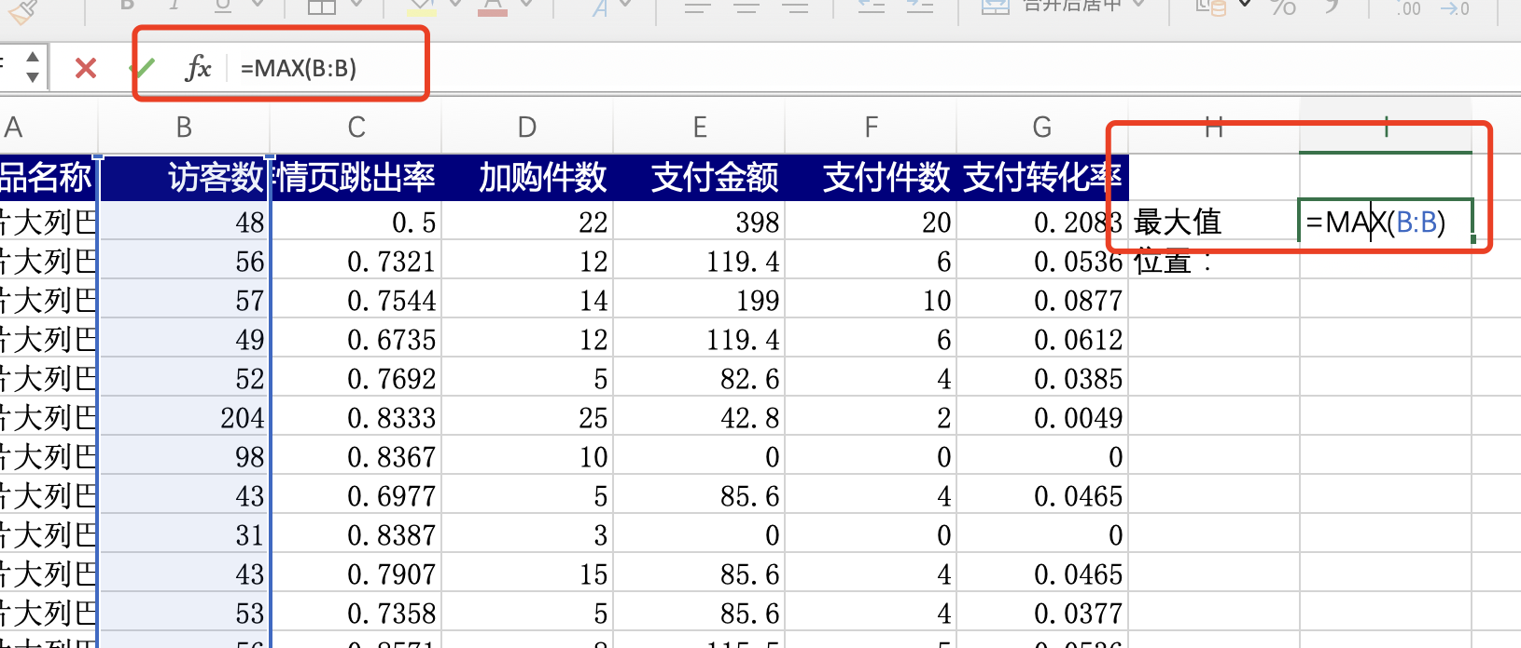

1、找出这组成绩数据的最大值
在任一空白单元格，输入“=MAX()”
在（）中选中B列数据
按一下enter键，就会自动显示出这组数据的最大值 本例中最大值 为204

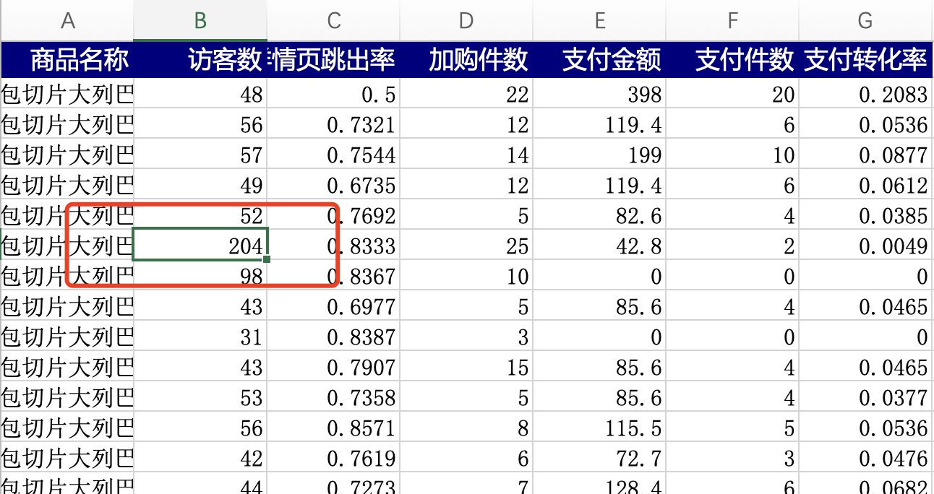

2、找出这组成绩数据最大值所在单元格的位置。
ctrl+F 查找 204。
本例中最大值204所在单元格位置为B7

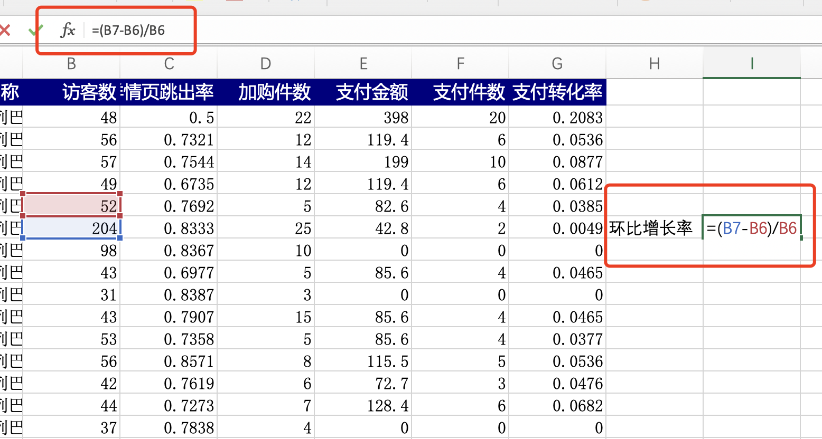

3、确定本期数是204，上期数是52。
环比增长率=(本期数-上期数)÷上期数×100%
本例中计算得出：（204-52）/52=2.92307692307692
计算结果使用百分数，四舍五入保留两位小数 访客数日环比增长率最大的值是（ 292.31%）

（2）分析这款产品支付金额环比增长最大的是哪一天，试着从访客数，转化率等方面分析其原因。
分析思路： 1、计算出支付金额每天的环比增长率。 2、查找出这款产品支付金额环比增长最大的是哪一天。 3、从访客数，转化率等方面分析其原因。

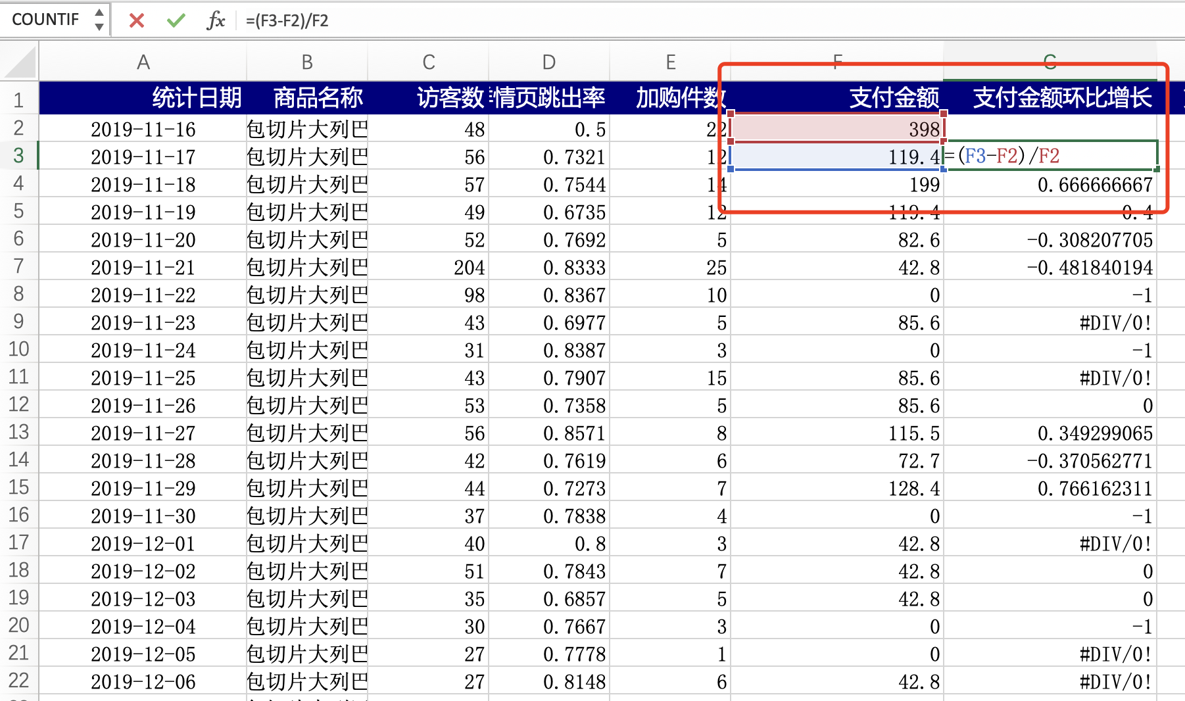

 |  | 知识扩展： 如果上期数为0，不能进行比较，可以不算数据无意义。 环比增长率=（本期的某个指标的值-上一期这个指标的值）/上一期这个指标的值*100%。 环比增长是指总是以上一期为基期求的增长量（或率），一般会列一个表，把若干年的环比增长都列出来，进行分析比较。环比增长率，一般是指和上期相比较的增长率。

1、计算出支付金额的环比增长率
环比增长率=(本期数-上期数)÷上期数×100%
本例中计算支付金额的环比增长率
在单元格输入公式=（F3-F2）/F2
用鼠标下拉填充

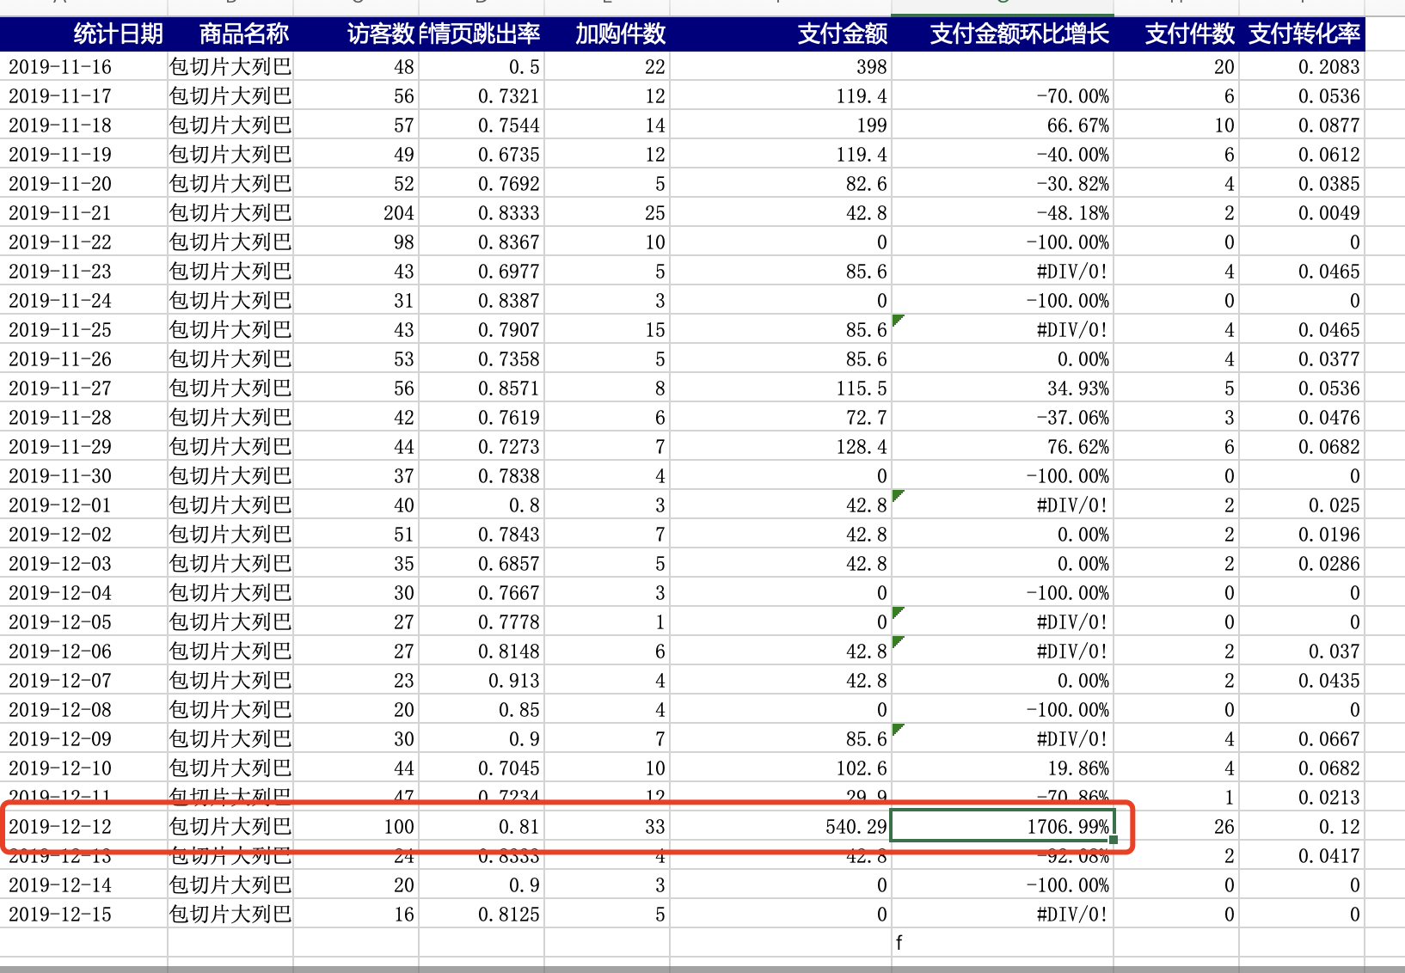

2、通过数据对比发现，支付金额环比增长率最高的时间是2019-12-12日。

3、分析：
12月12日这一天全网平台商家都加大了推广和优惠政策，流量增加，访客数也是同时段内最高的。商家的优惠政策促使了消费者下单付款，所有转化率也比日常高很多。因此12月12日这天的环比增长率较同期是最高的。

